상품제안서
왕조실록1호세트 곤룡포볼펜+나전명함 | 상품코드: S30440

 |  |  |  |  |  |  | 02-713-8555 | www.synergygift.co.kr
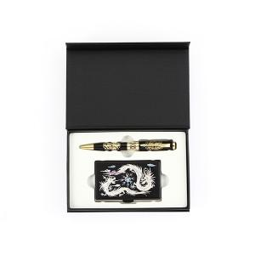

【상세/제작정보】 | <p><span style="font-size: 14pt;">※ 50세트 미만 인쇄 발주시 최소수량 미만 인쇄비 발생 됩니다.</span></p>

【인쇄/포장옵션】 | 레이저 / 포장지포장

【공급단가】 | 수량 | 20~ | 100~ | 300~ | 1,000~ | 3,000~
*VAT별도 | 단가 | 42,200원 | 39,900원 | 38,300원 | 36,700원 | 36,000원

【상품 URL】 | https://www.synergygift.co.kr:443/src/goods_detail.php?gdno=30440

